1.IDENTIFICACION
INFORMACIÓN GENERAL |  | INFORMACIÓN DEL ESTUDIO RESPECTIVO
 |  | NODO NÚMERO |  |  |  |  | 29163
 |  | INFORME NÚMERO |  |  |  |  | 417
CONTRATISTA | UNIÓN TEMPORAL MOVILIDAD 2014 | ORDEN DE TRABAJO No. |  |  |  |  | PROGRAMACION BASICA
 |  | FECHA DE LA ORDEN DE TRABAJO |  |  |  |  | -
 |  | FECHA DE LA TOMA DE INFORMACIÓN |  |  |  |  | 260314
 |  | DÌA DE LA SEMANA
OBJETO DEL CONTRATO | REALIZAR LA TOMA DE INFORMACIÓN DE CAMPO, COMO INSUMO DEL PROGRAMA DE MONITOREO, SEGUIMIENTO Y PLANEACIÓN DEL TRÁNSITO Y EL TRANSPORTE DE BOGOTA D.C | TIPO DE ESTUDIO |  |  |  |  | VOLÚMENES POR TIPO DE VEHÍCULO
 |  | NOMBRE DEL ARCHIVO |  |  |  |  | 29163_AK_14_X_AC_53_140326_VOL_V1.xlsx
 |  | CÓDIGO DEL ESTUDIO |  |  |  |  | VOL
 |  | LUGAR DE LA TOMA DE INFORMACIÓN
NÚMERO DE CONTRATO | 2072-2013 | COORDENADA X |  |  |  |  | LONGITUD
 |  | COORDENADA Y |  |  |  |  | LATITUD

FECHA DE INICIO DEL CONTRATO | 22-01-2014 | PROFESIONALES RESPONSABLES
 |  | CONSULTOR (DIRECTOR) |  |  |  |  | ING. MSC. SANDRA LUCIA NAVAS TEQUIA
 |  | CONSULTOR (COORDINADOR GENERAL) |  |  |  |  | ING. MSC. LUIS FERNANDO RUBIANO BARRERO
INTERVENTORÍA | UNIVERSIDAD NACIONAL DE COLOMBIA | CONSULTOR (EXPERTO EN TRÁNSITO Y TRANSPORTE) |  |  |  |  | ING. ESP. DIANA PAOLA PARADA
 |  | CONSULTOR (ING ANÀLISIS) |  |  |  |  | ING. ESP. LUIS FERNANDO BECERRA
 |  | INTERVENTORÍA (DIRECTOR) |  |  |  |  | ING. MSC. ARTURO ZARATE
 |  | INTERVENTORÍA (ESPECIALISTA) |  |  |  |  | ING. MSC. WILLIAM CASTRO
 |  | INTERVENTORÍA (RESIDENTE) |  |  |  |  | ING. JOSÉ EDWIN TORRES
OBJETO DEL CONTRATO | INTERVENTORÍA TÉCNICA, ADMINISTRATIVA Y FINANCIERA PARA LA TOMA DE INFORMACIÓN DE CAMPO COMO INSUMO DEL PROGRAMA DE MONITOREO, SEGUIMIENTO Y PLANEACIÓN DEL TRÁNSITO Y TRANSPORTE DE BOGOTÁ D.C. | SUPERVISOR SECRETARIA MOVILIDAD |  |  |  |  | ING. FABIAN GONZALEZ

 |  | VERSIONES DEL ESTUDIO
 |  | NÚMERO |  | FECHA | OBSERVACIONES
NÚMERO DE CONTRATO | 2072-2013 | Versión 0 |  | 02/04/14
 |  | Versión 1 |  | 11/04/14 | SE ATENDIERON OBSERVACIONES DE INTERVENTORIA SEGÚN OFICIO FI-CMTTUB14-132-14, SE DA RESPUESTA MEDIANTE COMUNICADO ICV-187-C-222.Se ocultaron los valores de maxima demanda externos a las tablas en la hoja 3.PROCESAMIENTO. Se indicaron los valores del volumen aforado para las horas de maxima demanda en la grafica N°1 hoja 4.Resultados.
 |  | Versión 2
FECHA DE INICIO DEL CONTRATO | 21-01-2014 | Versión 3

 |  | DESCRIPCIÓN DE LA TOMA DE INFORMACIÓN
 |  | TIPO DE VEHÍCULO | FACTOR DE EQUIVALENCIA | MOVIMIENTOS AFORADOS |  |  | No. DE PERÍODOS | HORA
ESQUEMA |  |  |  | ACCESO | LENTA | RÁPIDA | HORARIO DEL PERÍODO No. 1 | 06:00-09:00
 |  | L | 1 | NORTE | 1 | 1B | HORARIO DEL PERÍODO No. 2 | 17:00-20:00
 |  | C | 2 | SUR | 2 | 2B
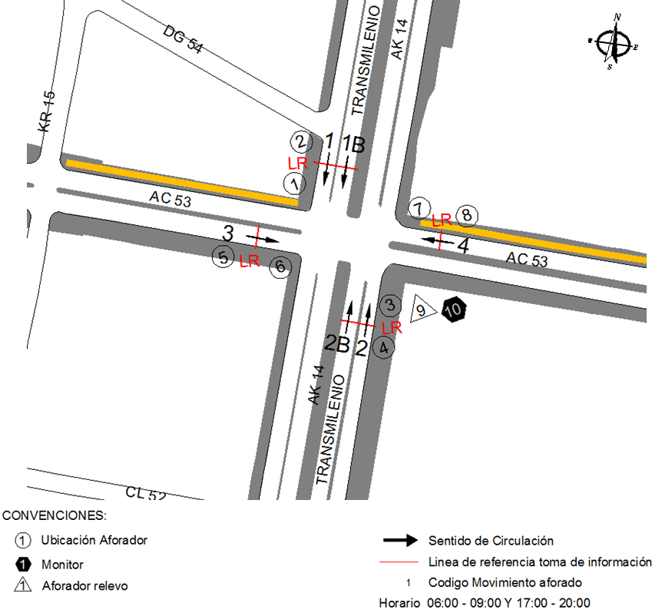
 |  |  |  | OCCIDENTE | 3 |  | No. DE HORAS TOMADAS |  | 6
 |  | BT | 2 | ORIENTE | 4 |  | HORARIO DE LA TOMA DE INFORMACIÓN |  | 06:00-09:00 Y 17:00-20:00
 |  | B | 2 |  |  |  | No. DE EQUIPOS UTILIZADOS |  | 10
 |  |  |  | OBSERVACIONES DE LA TOMA DE INFORMACIÒN
 |  | AL | 2 | OBSERVACION |  |  |  |  |  | ACCESO
 |  | AT | 2.5 | A LAS 08:27 Y 17:55 HORAS CIRCULA AMBULANCIA POR LA CALZADA DE TRANSMILENIO |  |  |  |  |  | SUR
 |  | BA | 2.5 | BIARTICULADO VARADO DESDE LAS 19:00 HASTA LAS 19:12 HORAS |  |  |  |  |  | SUR
 |  | ESP | 2
 |  | INT | 2
 |  | C2P | 2.5
 |  | C2G | 2.5
 |  | C3-C4 | 2.5
 |  | C5 | 2.5
 |  | >C5 | 2.5
 |  | M | 0.5
 |  | BIC | 0.3

 |  | ANALISIS PUNTUAL
 |  | LA INTERSECCIÓN DE LA AVENIDA CARRERA 14 (AVENIDA CARACAS) CON LA AVENIDA CALLE 53, SE ENCUENTRA UBICADA EN EL CENTRO DE LA CIUDAD, EN LA LOCALIDAD DE CHAPINERO. LA AVENIDA CARACAS ESTÁ COMPUESTA DE CUATRO CALZADAS CON SENTIDO DE CIRCULACIÓN NORTE-SUR Y VICEVERSA, DOS POR SENTIDO, DE DOS CARRILES CADA UNA, LAS CALZADAS INTERNAS SON DE USO EXCLUSIVO DEL SISTEMA TRANSMILENIO Y LAS EXTERNAS PARA LA CIRCULACIÓN DE TRÁFICO MIXTO. LA AVENIDA CALLE 53 SE CONFORMA DE DOS CALZADAS PARA TRÁFICO MIXTO (INCLUYE TPC), UNA POR SENTIDO, DE DOS CARRILES CADA UNA, PERMITE LA CIRCULACIÓN EN SENTIDO ESTE - OESTE Y VICEVERSA. EL PASO DE ESTA VÍA ES A NIVEL DE LA CARRERA 14. EL VOLUMEN TOTAL AFORADO DURANTE EL DÍA MIÉRCOLES 26 DE MARZO DE 2014 FUE DE 35.094 VEHÍCULOS MIXTOS, COMPUESTOS DE LA SIGUIENTE MANERA: EL 56,4 % CORRESPONDEN A VEHÍCULOS LIVIANOS, EL 28,6 % MOTOS, EL 11,1 % TRANSPORTE PÚBLICO COLECTIVO (COLECTIVOS, BUSETA / BUSETON, BUSES) Y EL 0,9 % A VEHÍCULOS DE CARGA. LOS PERÍODOS DE MÁXIMA DEMANDA SE PRESENTAN ENTRE LAS 06:45 Y LAS 07:45 HORAS, Y ENTRE LAS 17:15 Y LAS 18:15 HORAS. LA HORA PICO TOTAL DE LA INTERSECCIÓN SE REGISTRA ENTRE LAS 06:45 Y LAS 07:45 HORAS, PERIODO EN EL QUE SE MOVILIZA UN TOTAL DE 6.554 VEHÍCULOS MIXTOS, DE LOS CUALES EL 56,5 % CORRESPONDE A VEHÍCULOS LIVIANOS, EL 29,8 % A MOTOS, EL 10,1 % A TRANSPORTE PUBLICO COLECTIVO Y MASIVO, EL 0,8% A CAMIONES Y FINALMENTE LAS BICICLETAS CON UNA PARTICIPACIÓN DEL 2,8%.

 |  | REGISTRO FOTOGRÁFICO
 |  | 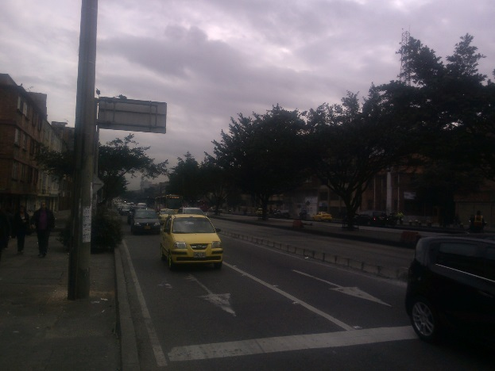 |  |  |  |  | 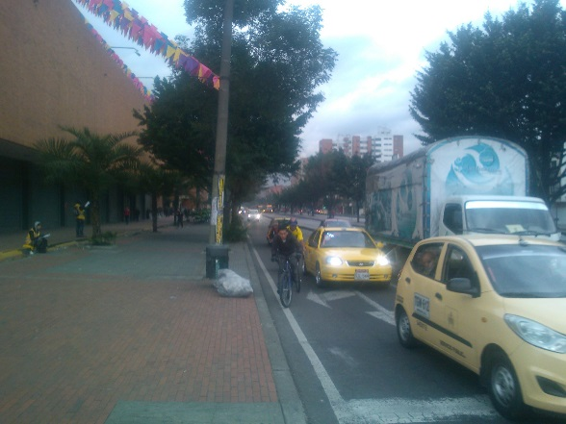

 |  | ACCESO NORTE |  |  |  |  | ACCESO SUR

 |  | 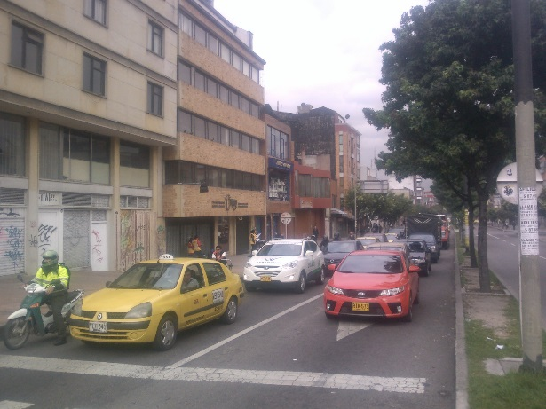 |  |  |  |  | 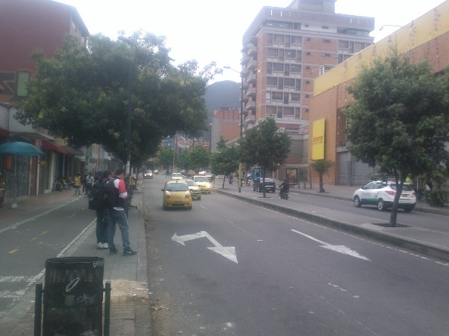

 |  | ACCESO OCCIDENTE |  |  |  |  | ACCESO ORIENTE

